Обложка
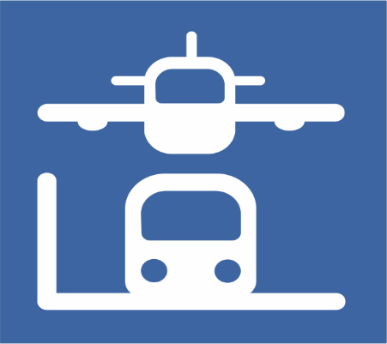

 | Қазақстан Республикасындағы көлік жұмысының негізгі көрсеткіштері

 | Основные показатели работы транспорта в Республике Казахстан

9 серия

Көлік статистикасы
 | 2022 жылғы қаңтар-желтоқсан

Статистика транспорта | Январь-декабрь 2022 года

